COVER
APLIKASI
JUSTIFIKASI ANALISIS POLA PANGAN HARAPAN
BERDASARKAN DATA SUSENAS

Kerjasama

DEPARTEMEN GIZI MASYARAKAT

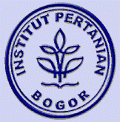
FAKULTAS EKOLOGI MANUSIA - INSTITUT PERTANIAN BOGOR

Dengan

BADAN KETAHANAN PANGAN

KEMENTERIAN PERTANIAN

TAHUN 2015

